2024_02_data
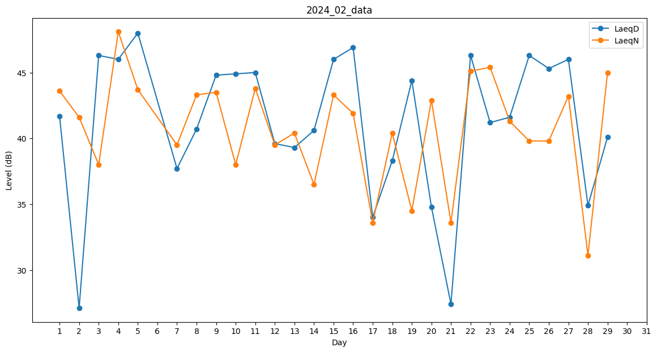
Day | LaeqD | LaeqN
1 | 41.7 | 43.6
2 | 27.1 | 41.6
3 | 46.3 | 38
4 | 46 | 48.1
5 | 48 | 43.7
6 | 46.6 | 0
7 | 37.7 | 39.5
8 | 40.7 | 43.3
9 | 44.8 | 43.5
10 | 44.9 | 38
11 | 45 | 43.8
12 | 39.6 | 39.5
13 | 39.3 | 40.4
14 | 40.6 | 36.5
15 | 46 | 43.3
16 | 46.9 | 41.9
17 | 34 | 33.6
18 | 38.3 | 40.4
19 | 44.4 | 34.5
20 | 34.8 | 42.9
21 | 27.4 | 33.6
22 | 46.3 | 45.1
23 | 41.2 | 45.4
24 | 41.6 | 41.3
25 | 46.3 | 39.8
26 | 45.3 | 39.8
27 | 46 | 43.2
28 | 34.9 | 31.1
29 | 40.1 | 45

